Figure 3
Figure 3- Répartition par sexe et âge des victimes de violences physiques commises hors cadre familial, enregistrées par la police et la gendarmerie en 2023

 | 00-04 ans | 05-09 ans | 10-14 ans | 15-19 ans | 20-24 ans | 25-29 ans | 30-34 ans | 35-39 ans | 40-44 ans | 45-49 ans | 50-54 ans | 55-59 ans | 60-64 ans | 65-69 ans | 70-74 ans | 75 ans et plus
Femmes | 0.3 | 0.6 | 3.8 | 4.1 | 4.0 | 3.5 | 2.9 | 2.6 | 2.4 | 2.0 | 1.7 | 1.2 | 0.7 | 0.4 | 0.3 | 0.6
Hommes | 0.4 | 1.1 | 7.0 | 9.0 | 8.3 | 7.7 | 7.3 | 6.8 | 6.0 | 5.3 | 4.1 | 2.6 | 1.5 | 0.8 | 0.6 | 0.6
% Femmes | 44 | 35 | 35 | 31 | 33 | 31 | 29 | 28 | 28 | 27 | 29 | 31 | 31 | 33 | 35 | 48
Lecture : En 2023, les hommes de 15 à 19 ans représentent 9 % des victimes de violences physiques hors cadre familial enregistrées par les services de sécurité. Parmi cette tranche, les femmes représentent 31% des victimes
Champ : France.
Source : SSMSI, bases statistiques des victimes de crimes et délits enregistrés par la police et la gendarmerie en 2023

Figure 4
Figure 4- Nombre de victimes de violences physiques commises hors cadre familial enregistrées par les services de sécurité en 2023 pour 10 000 habitants, par âge et sexe

 | 00-04 ans | 05-09 ans | 10-14 ans | 15-19 ans | 20-24 ans | 25-29 ans | 30-34 ans | 35-39 ans | 40-44 ans | 45-49 ans | 50-54 ans | 55-59 ans | 60-64 ans | 65-69 ans | 70-74 ans | 75 ans et plus
Ensemble | 4 | 9 | 52 | 64 | 64 | 62 | 52 | 46 | 40 | 36 | 26 | 17 | 10 | 7 | 5 | 3
Femme | 3 | 6 | 37 | 41 | 43 | 39 | 29 | 25 | 22 | 19 | 15 | 10 | 6 | 4 | 3 | 3
Hommes | 4 | 11 | 66 | 85 | 84 | 85 | 76 | 69 | 59 | 53 | 38 | 25 | 15 | 10 | 7 | 5
Taux hommes/femmes | 1.2 | 1.8 | 1.8 | 2.1 | 2.0 | 2.2 | 2.6 | 2.8 | 2.7 | 2.7 | 2.5 | 2.4 | 2.4 | 2.3 | 2.2 | 1.7
Lecture : En 2023, 39 femmes pour 10 000 habitantes et 85 hommes pour 10 000 habitants âgés entre 25 et 29 ans, sont victimes de violences physiques commises hors cadre familial.
Champ : France.
Source : SSMSI, base statistique des victimes de crimes et délits enregistrés par la police et la gendarmerie en 2023; Insee estimation de population au 1er janvier 2023

Figure 5
Figure 5- Taux de victimes de violences physiques hors cadre familial pour 10 000 habitants par taille d’unité urbaine, en 2023.

 | Taille unité urbaine | France | France métropolitaine | Drom
 | Commune rurale | 12.8 | 12.7 | 30.0
 | Unité urbaine de 2 000 à 4 999 habitants | 22.1 | 21.9 | 57.0
 | Unité urbaine de 5 000 à 9 999 habitants | 26.8 | 26.1 | 50.0
 | Unité urbaine de 10 000 à 19 999 habitants | 33.1 | 31.4 | 73.5
 | Unité urbaine de 20 000 à 49 999 habitants | 37.8 | 35.6 | 65.5
 | Unité urbaine de 50 000 à 99 999 habitants | 39.0 | 39.2 | 32.7
 | Unité urbaine de 100 000 à 199 999 habitants | 41.8 | 37.7 | 54.2
 | Unité urbaine de 200 000 à 1 999 999 habitants | 37.6 | 37.4 | 56.0
 | Unité urbaine de Paris | 34.5 | 34.5 | 0.0
Lecture : En 2023, il y a 37,8 victimes de violences physiques commises hors cadre familial pour 10 000 habitants dans les unités urbaines de 20 000 à 49 999 habitants en France
Champ : France
Source : SSMSI, base statistique des victimes de crimes et délits enregistrés par la police et la gendarmerie en 2023 ; Insee, recensement de la population légale en 2021, ventilation par unité urbaine 2021.

Figure 6
Figure 6- Taux de victimes de violences physiques hors cadre familial pour 10 000 habitants par département en 2023

Departement | Libellé departement | Nombre d'habitants | Nombre de victimes | Taux de victimes
01 | Ain | 671937 | 1448 | 21.5
02 | Aisne | 522791 | 1552 | 29.7
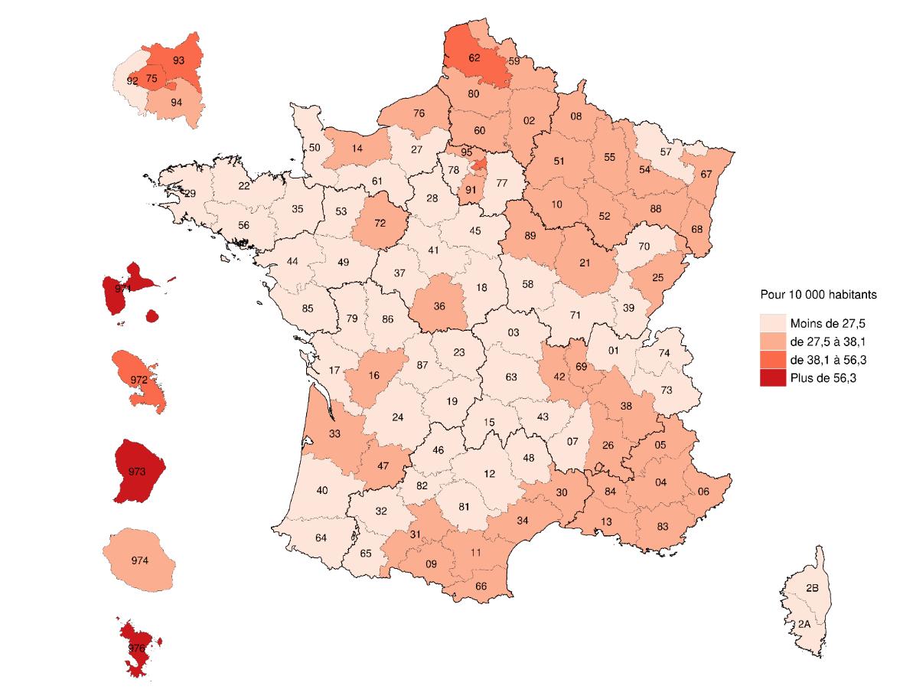
03 | Allier | 332443 | 789 | 23.7
04 | Alpes-de-Haute-Provence | 166654 | 470 | 28.2
05 | Hautes-Alpes | 139942 | 396 | 28.3
06 | Alpes-Maritimes | 1110328 | 3707 | 33.4
07 | Ardèche | 332230 | 859 | 25.9
08 | Ardennes | 265417 | 990 | 37.3
09 | Ariège | 154581 | 519 | 33.6
10 | Aube | 312713 | 1149 | 36.7
11 | Aude | 379775 | 1242 | 32.7
12 | Aveyron | 279504 | 503 | 18.0
13 | Bouches-du-Rhône | 2069118 | 7585 | 36.7
14 | Calvados | 700595 | 1972 | 28.1
15 | Cantal | 143639 | 271 | 18.9
16 | Charente | 351036 | 1030 | 29.3
17 | Charente-Maritime | 665904 | 1728 | 25.9
18 | Cher | 297274 | 655 | 22.0
19 | Corrèze | 237077 | 594 | 25.1
21 | Côte-d'Or | 536166 | 1555 | 29.0
22 | Côtes-d'Armor | 607834 | 1227 | 20.2
23 | Creuse | 113106 | 305 | 27.0
24 | Dordogne | 411382 | 792 | 19.3
25 | Doubs | 550112 | 1696 | 30.8
26 | Drôme | 523185 | 1555 | 29.7
27 | Eure | 596710 | 1555 | 26.1
28 | Eure-et-Loir | 428994 | 1109 | 25.9
29 | Finistère | 926065 | 1978 | 21.4
2A | Corse-du-Sud | 163955 | 445 | 27.1
2B | Haute-Corse | 187300 | 402 | 21.5
30 | Gard | 757435 | 2471 | 32.6
31 | Haute-Garonne | 1470367 | 4433 | 30.1 | Lecture : En 2023, Mayotte enregistre 79,3 victimes de violences physiques en dehors du cadre familial pour 10 000 habitants
32 | Gers | 192820 | 368 | 19.1 | Champ : France.
33 | Gironde | 1691437 | 4969 | 29.4 | Source : SSMSI, base statistique des victimes de crimes et délits enregistrés par la police et la gendarmerie en 2023 ; Insee, estimation de population au 1er janvier 2023.
34 | Hérault | 1232805 | 4214 | 34.2
35 | Ille-et-Vilaine | 1118600 | 2654 | 23.7
36 | Indre | 214914 | 590 | 27.5
37 | Indre-et-Loire | 618016 | 1529 | 24.7
38 | Isère | 1294476 | 3818 | 29.5
39 | Jura | 256814 | 669 | 26.0
40 | Landes | 428669 | 980 | 22.9
41 | Loir-et-Cher | 326465 | 839 | 25.7
42 | Loire | 772342 | 2341 | 30.3
43 | Haute-Loire | 226878 | 423 | 18.6
44 | Loire-Atlantique | 1497313 | 3693 | 24.7
45 | Loiret | 686615 | 1807 | 26.3
46 | Lot | 175308 | 334 | 19.1
47 | Lot-et-Garonne | 328309 | 950 | 28.9
48 | Lozère | 76648 | 185 | 24.1
49 | Maine-et-Loire | 828269 | 1547 | 18.7
50 | Manche | 492642 | 885 | 18.0
51 | Marne | 564108 | 1812 | 32.1
52 | Haute-Marne | 167544 | 547 | 32.6
53 | Mayenne | 305452 | 542 | 17.7
54 | Meurthe-et-Moselle | 729477 | 2507 | 34.4
55 | Meuse | 178010 | 632 | 35.5
56 | Morbihan | 777383 | 1685 | 21.7
57 | Moselle | 1051456 | 2769 | 26.3
58 | Nièvre | 197857 | 393 | 19.9
59 | Nord | 2606646 | 9231 | 35.4
60 | Oise | 833259 | 2538 | 30.5
61 | Orne | 272872 | 644 | 23.6
62 | Pas-de-Calais | 1453934 | 5540 | 38.1
63 | Puy-de-Dôme | 669117 | 1662 | 24.8
64 | Pyrénées-Atlantiques | 697899 | 1405 | 20.1
65 | Hautes-Pyrénées | 230583 | 601 | 26.1
66 | Pyrénées-Orientales | 490594 | 1863 | 38.0
67 | Bas-Rhin | 1168422 | 3298 | 28.2
68 | Haut-Rhin | 769231 | 2338 | 30.4
69 | Rhône | 1921014 | 6852 | 35.7
70 | Haute-Saône | 231773 | 636 | 27.4
71 | Saône-et-Loire | 547362 | 1251 | 22.9
72 | Sarthe | 567118 | 1670 | 29.4
73 | Savoie | 447797 | 1185 | 26.5
74 | Haute-Savoie | 862267 | 2227 | 25.8
75 | Paris | 2102650 | 10094 | 48.0
76 | Seine-Maritime | 1254204 | 4243 | 33.8
77 | Seine-et-Marne | 1452775 | 3593 | 24.7
78 | Yvelines | 1461524 | 3289 | 22.5
79 | Deux-Sèvres | 373899 | 811 | 21.7
80 | Somme | 564067 | 1811 | 32.1
81 | Tarn | 394546 | 1016 | 25.8
82 | Tarn-et-Garonne | 266039 | 643 | 24.2
83 | Var | 1110260 | 3699 | 33.3
84 | Vaucluse | 563789 | 1805 | 32.0
85 | Vendée | 709274 | 1284 | 18.1
86 | Vienne | 441534 | 1026 | 23.2
87 | Haute-Vienne | 370113 | 922 | 24.9
88 | Vosges | 355884 | 1115 | 31.3
89 | Yonne | 329321 | 959 | 29.1
90 | Territoire de Belfort | 136891 | 493 | 36.0
91 | Essonne | 1316053 | 3976 | 30.2
92 | Hauts-de-Seine | 1642002 | 3840 | 23.4
93 | Seine-Saint-Denis | 1682806 | 7892 | 46.9
94 | Val-de-Marne | 1426748 | 4225 | 29.6
95 | Val-d'Oise | 1274374 | 3802 | 29.8
971 | Guadeloupe | 375845 | 2115 | 56.3
972 | Martinique | 347686 | 1767 | 50.8
973 | Guyane | 301099 | 2042 | 67.8
974 | La Réunion | 873102 | 3300 | 37.8
976 | Mayotte | 310022 | 2459 | 79.3
 |  | 68042591 | 205826 | 30.2

Figure 8
Figure 8 – Répartition par groupe d’âge des mis en cause par les services de sécurité pour violences physiques commises en dehors du cadre familial élucidées en 2023

 | Moins de 15 ans | 15-19 ans | 20-24 ans | 25-29 ans | 30-34 ans | 35-39 ans | 40-44 ans | 45-49 ans | 50-54 ans | 55-59 ans | 60-64 ans | 65-69 ans | 70-74 ans | 75 ans et plus
Mis en cause | 9.66 | 21.16 | 14.74 | 10.96 | 9.97 | 8.64 | 7.1 | 5.53 | 4.44 | 3.13 | 1.92 | 1.21 | 0.82 | 0.71
Lecture : 21 % des personnes mises en cause par les services de sécurité pour violences physiques commises en dehors du cadre familial élucidées en 2023, ont entre 15 et 19 ans.
Champ : France.
Source : SSMSI, base statistique des mis en cause de crimes et délits élucidés par la police et la gendarmerie en 2023.

Encadré ESCAPAD
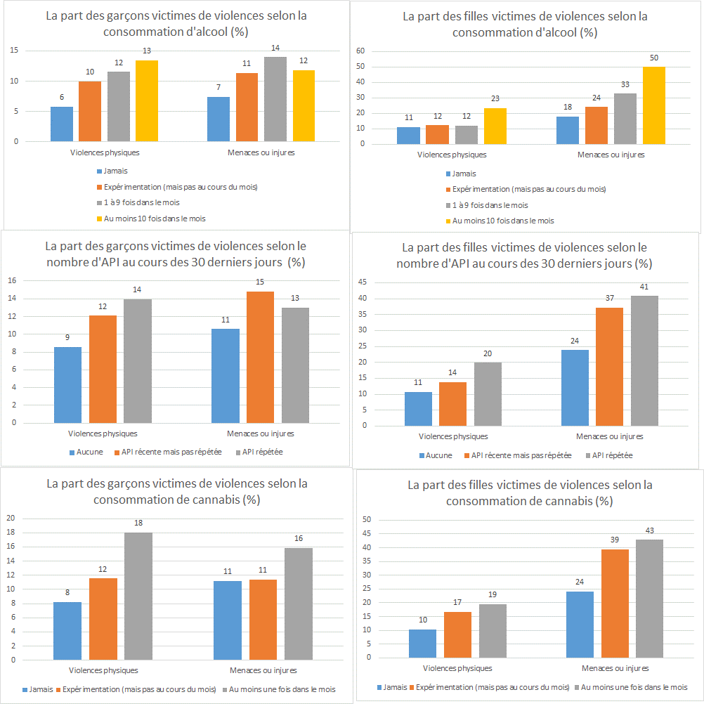
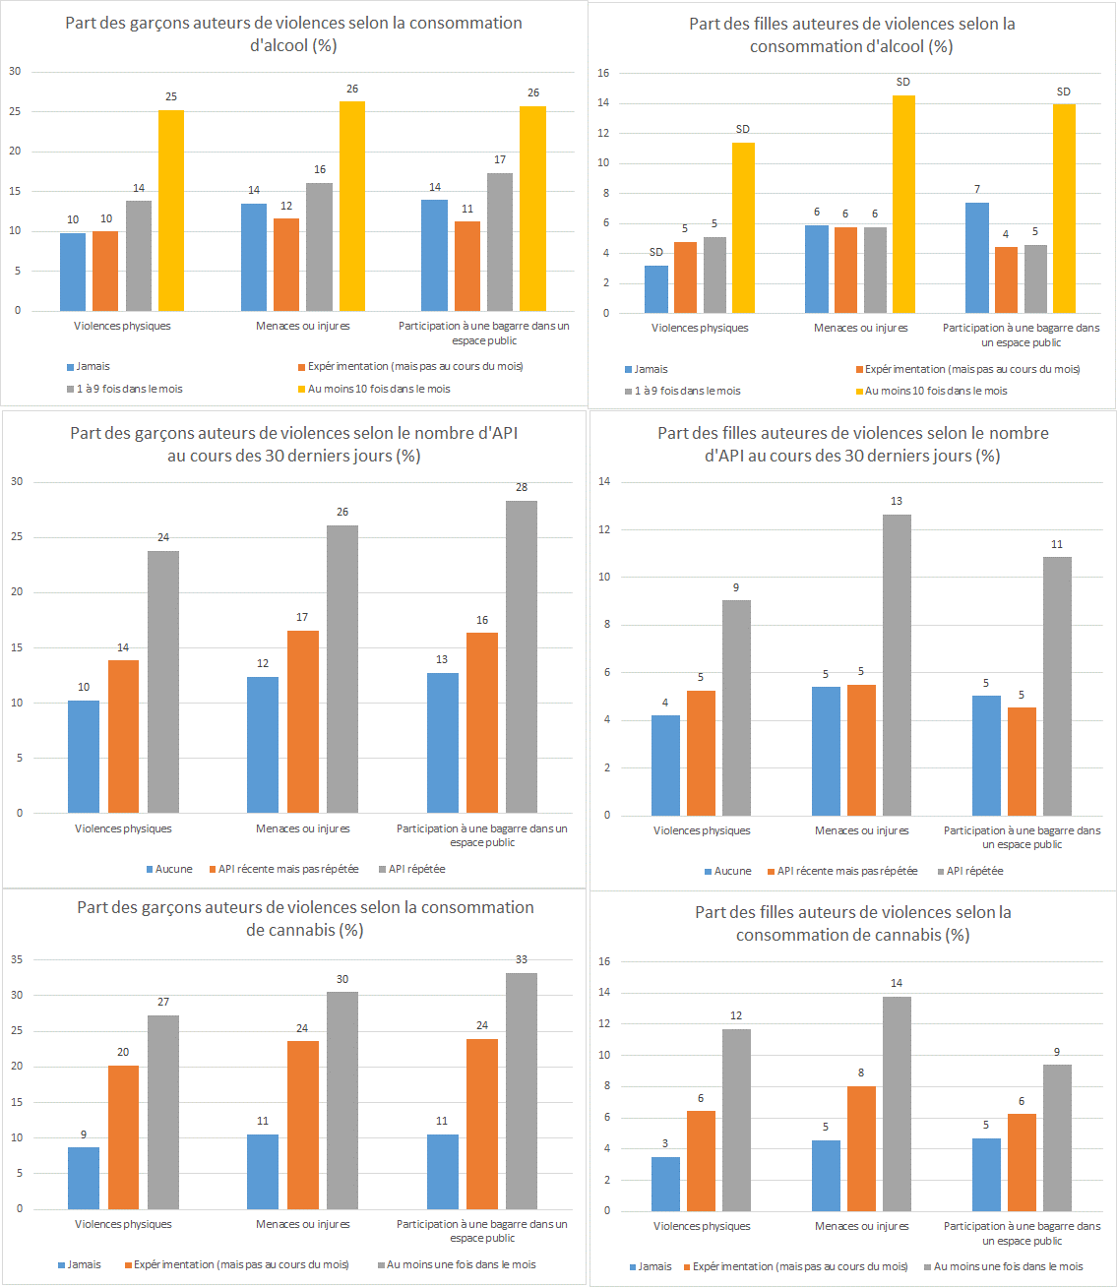
Encadré 2 : Part des victimes et des auteurs de violences selon la consommation d’alcool, de cannabis, en fonction du sexe

A. Les victimes |  |  |  |  | B. Les auteurs
 |  | Temporalité | Violences physiques | Menaces ou injures |  |  | Temporalité | Violences physiques | Menaces ou injures | Participation à une bagarre dans un espace public
Hommes | ALCOOL | Jamais | 6 | 7 | Hommes | ALCOOL | Jamais | 10 | 14 | 14
 |  | Expérimentation (mais pas au cours du mois) | 10 | 11 |  |  | Expérimentation (mais pas au cours du mois) | 10 | 12 | 11
 |  | Au moins une fois dans le mois | 12 | 14 |  |  | Au moins une fois dans le mois | 14 | 16 | 17
 |  | Au moins 10 fois dans le mois | 13 | 12 |  |  | Au moins 10 fois dans le mois | 25 | 26 | 26
 | API | Aucune | 9 | 11 |  | API | Aucune | 10 | 12 | 13
 |  | API récente mais pas répétée | 12 | 15 |  |  | API récente mais pas répétée | 14 | 17 | 16
 |  | API répétée | 14 | 13 |  |  | API répétée | 24 | 26 | 28
 | CANNABIS | Jamais | 8 | 11 |  | CANNABIS | Jamais | 9 | 11 | 11
 |  | Expérimentation (mais pas au cours du mois) | 12 | 11 |  |  | Expérimentation (mais pas au cours du mois) | 20 | 24 | 24
 |  | Au moins une fois dans le mois | 18 | 16 |  |  | Au moins une fois dans le mois | 27 | 30 | 33
Femmes | ALCOOL | Jamais | 11 | 18 | Femmes | ALCOOL | Jamais | SD | 6 | 7
 |  | Expérimentation (mais pas au cours du mois) | 12 | 24 |  |  | Expérimentation (mais pas au cours du mois) | 5 | 6 | 4
 |  | Au moins une fois dans le mois | 12 | 33 |  |  | Au moins une fois dans le mois | 5 | 6 | 5
 |  | Au moins 10 fois dans le mois | 23 | 50 |  |  | Au moins 10 fois dans le mois | SD | SD | SD
 | API | Aucune | 11 | 24 |  | API | Aucune | 4 | 5 | 5
 |  | API récente mais pas répétée | 14 | 37 |  |  | API récente mais pas répétée | 5 | 5 | 5
 |  | API répétée | 20 | 41 |  |  | API répétée | 9 | 13 | 11
 | CANNABIS | Jamais | 10 | 24 |  | CANNABIS | Jamais | 3 | 5 | 5
 |  | Expérimentation (mais pas au cours du mois) | 17 | 39 |  |  | Expérimentation (mais pas au cours du mois) | 6 | 8 | 6
 |  | Au moins une fois dans le mois | 19 | 43 |  |  | Au moins une fois dans le mois | 12 | 14 | 9
 |  |  |  |  | Note : SD : sous le seuil de diffusion
Lecture : 18% des garçons qui ont consommé au moins une fois du cannabis dans le mois déclarent avoir été victimes de violences physiques au cours des 12 derniers mois. |  |  |  |  | Lecture : 14% des filles qui ont consommé au moins une fois du cannabis dans le mois déclarent avoir été auteures de menaces ou d'injures au cours des 12 derniers mois.
Champ : France métropolitaine |  |  |  |  | Champ : France métropolitaine
Source : OFDT, Enquête ESCAPAD, mars 2022, traitement SSMSI |  |  |  |  | Source : OFDT, Enquête ESCAPAD, mars 2022, traitement SSMSI

